Карта общая
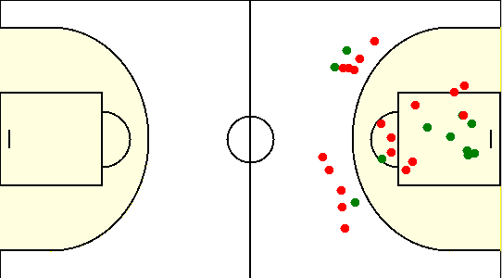
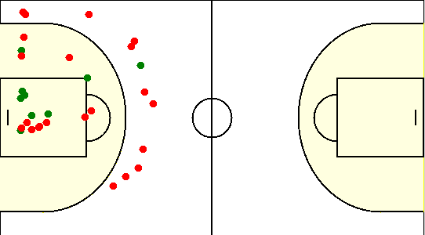
Карта бросков команды SIRIUS (I-II четверть) | Карта бросков команды SIRIUS (III-IV четверть)
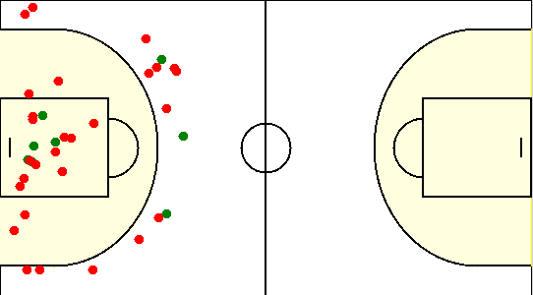
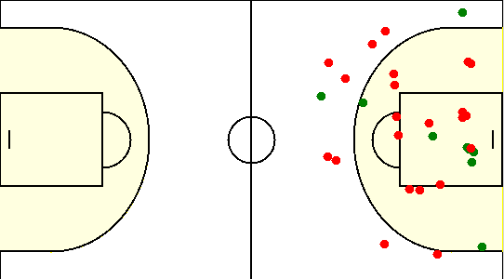

Карта бросков команды Эра-Недвижимости плюс (I-II четверть) | Карта бросков команды Эра-Недвижимости плюс (III-IV четверть)

Карта индивидуальная
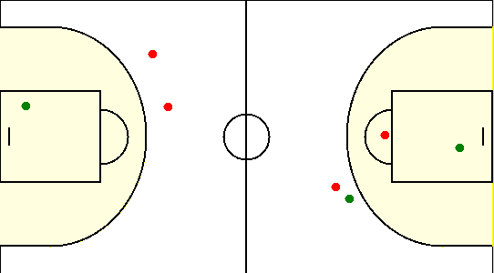
#10. Сикорский Егор /SIRIUS/
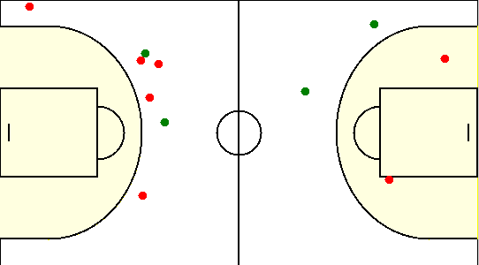

#15. Коваленко Олег /SIRIUS/
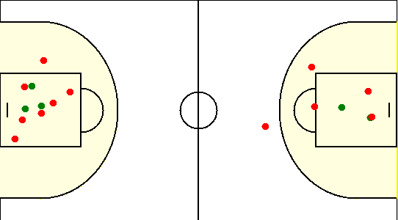

#19. Габрукович Павел /SIRIUS/
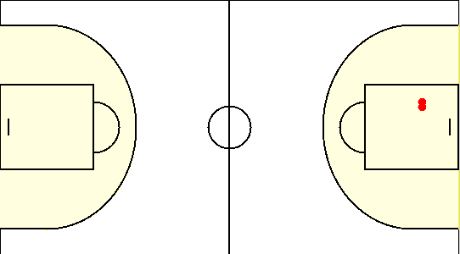

#33. Травкин Сергей /SIRIUS/
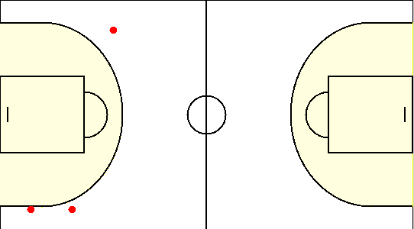

#6. Чайко Евгений /SIRIUS/
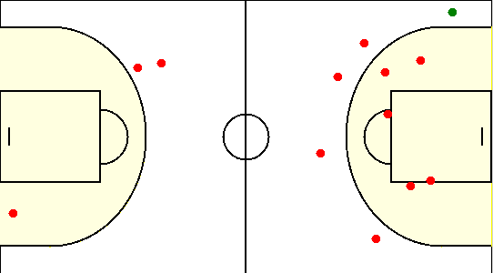

#77. Аксючиц Александр /SIRIUS/
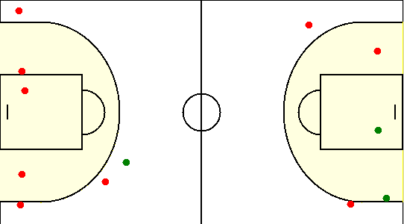

#8. Туровец Роман /SIRIUS/
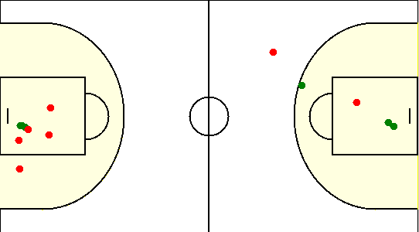

#10. Койданик Александр /Эра-Недвижимости плюс/

#12. Гаврош Владислав /Эра-Недвижимости плюс/
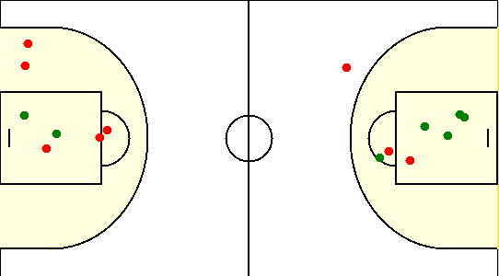

#18. Садовский Александр /Эра-Недвижимости плюс/
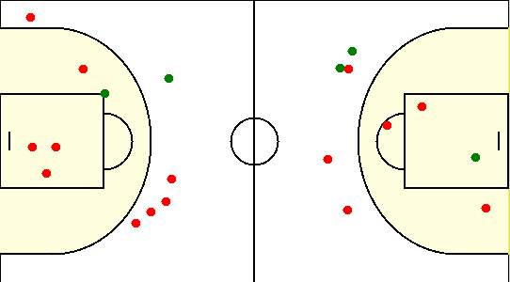

#23. Шинкевич Александр /Эра-Недвижимости плюс/
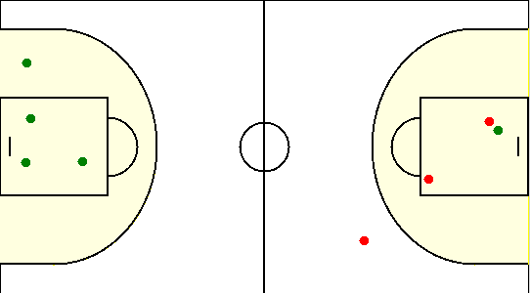

#4. Коженец Иван /Эра-Недвижимости плюс/
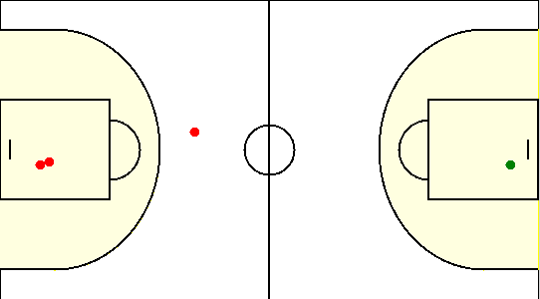

#6. Cтепаньков Илья /Эра-Недвижимости плюс/

